2 (3)
 |  |  |  |  |  | 9 | 6 | 6

Uge 46 & 51 | Uge 47 & 1

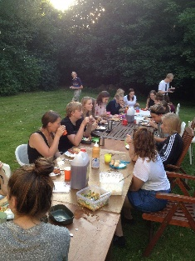 |  |  | 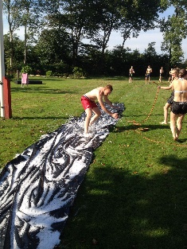

 |  |  |  |  |  | 6 |  | 6

Uge 49 & 3 | Uge 50 & 4

 |  |  |  |  | 2

Bord |  |  |  | 2

 |  | KN/MF

Fredagsbord

